Semáforo
Registros COVID-19, del 23 de julio al 05 de agosto del 2021 *

Datos actualizados al 06 de julio del 2021 a las 12:01:00 a.m.

Código departamento | Código municipio | Departamento | Municipio | Proyecciones preliminares, de Población INE | Total de tamizajes | Casos confirmados | Tasa por 100K Habitantes | Tasa Pruebas por 1000 | % de Positividad | Puntaje total | semaforo
TOTAL NACIONAL |  |  |  | 17109746 | 154019 | 37968 | 221.90861279 | 0.64 | 24.652 |  |  | Total de municipios según color
1 | 1 | GUATEMALA | GUATEMALA | 1204964 | 53821 | 10756 | 892.64 | 3.19 | 19.98 | 7.5 | >5 y <=7.5
1 | 2 | GUATEMALA | SANTA CATARINA PINULA | 86980 | 2156 | 429 | 493.22 | 1.77 | 19.9 | 7.5 | >5 y <=7.5 | Amarillo | Naranja | Rojo
1 | 3 | GUATEMALA | SAN JOSÉ PINULA | 89001 | 1625 | 424 | 476.4 | 1.30 | 26.09 | 8.5 | >7.5 y <=10 | 26 | 51 | 263
1 | 4 | GUATEMALA | SAN JOSÉ DEL GOLFO | 8409 | 67 | 20 | 237.84 | 0.57 | 29.85 | 9.5 | >7.5 y <=10
1 | 5 | GUATEMALA | PALENCIA | 74517 | 865 | 356 | 477.74 | 0.83 | 41.16 | 8.5 | >7.5 y <=10
1 | 6 | GUATEMALA | CHINAUTLA | 123356 | 1575 | 519 | 420.73 | 0.91 | 32.95 | 8.5 | >7.5 y <=10
1 | 7 | GUATEMALA | SAN PEDRO AYAMPUC | 66926 | 531 | 120 | 179.3 | 0.57 | 22.6 | 8.5 | >7.5 y <=10
1 | 8 | GUATEMALA | MIXCO | 507220 | 9923 | 2582 | 509.05 | 1.40 | 26.02 | 8.5 | >7.5 y <=10
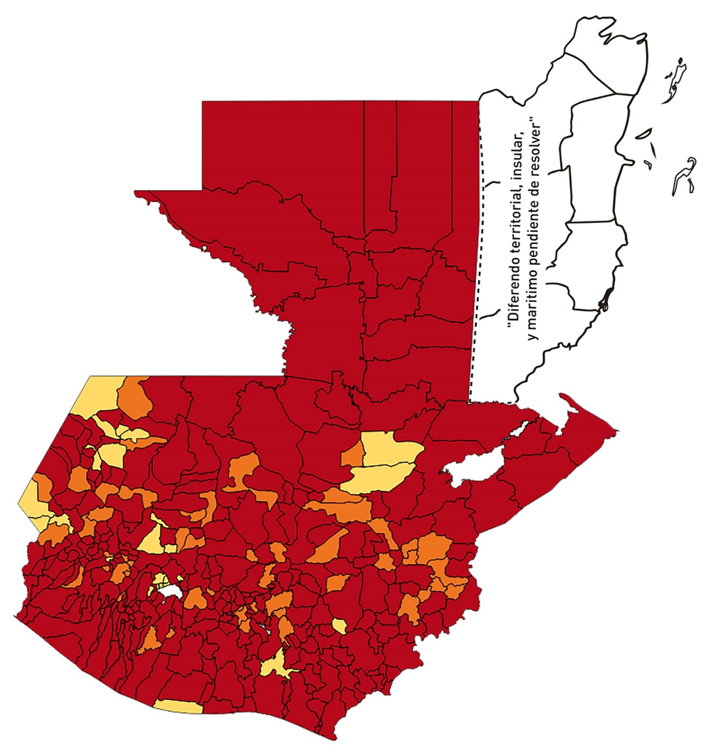
1 | 9 | GUATEMALA | SAN PEDRO SACATEPÉQUEZ | 55723 | 428 | 147 | 263.8 | 0.55 | 34.35 | 9.5 | >7.5 y <=10
1 | 10 | GUATEMALA | SAN JUAN SACATEPÉQUEZ | 281520 | 1144 | 327 | 116.16 | 0.29 | 28.58 | 10 | >7.5 y <=10
1 | 11 | GUATEMALA | SAN RAYMUNDO | 38739 | 928 | 106 | 273.63 | 1.71 | 11.42 | 6.5 | >5 y <=7.5
1 | 12 | GUATEMALA | CHUARRANCHO | 16872 | 146 | 30 | 177.81 | 0.62 | 20.55 | 8 | >7.5 y <=10
1 | 13 | GUATEMALA | FRAIJANES | 62906 | 1291 | 179 | 284.55 | 1.47 | 13.87 | 6.5 | >5 y <=7.5
1 | 14 | GUATEMALA | AMATITLÁN | 150322 | 873 | 233 | 155 | 0.41 | 26.69 | 9.5 | >7.5 y <=10
1 | 15 | GUATEMALA | VILLA NUEVA | 475373 | 5806 | 1719 | 361.61 | 0.87 | 29.61 | 8.5 | >7.5 y <=10
1 | 16 | GUATEMALA | VILLA CANALES | 166831 | 1518 | 427 | 255.95 | 0.65 | 28.13 | 9 | >7.5 y <=10
1 | 17 | GUATEMALA | SAN MIGUEL PETAPA | 148250 | 1682 | 511 | 344.69 | 0.81 | 30.38 | 8.5 | >7.5 y <=10
2 | 1 | EL PROGRESO | GUASTATOYA | 27201 | 492 | 132 | 485.28 | 1.29 | 26.83 | 8.5 | >7.5 y <=10
2 | 2 | EL PROGRESO | MORAZÁN | 12639 | 25 | 2 | 15.82 | 0.14 | 8 | 6 | >5 y <=7.5
2 | 3 | EL PROGRESO | SAN AGUSTÍN ACASAGUASTLÁN | 55039 | 206 | 65 | 118.1 | 0.27 | 31.55 | 10 | >7.5 y <=10
2 | 4 | EL PROGRESO | SAN CRISTÓBAL ACASAGUASTLÁN | 7939 | 41 | 9 | 113.36 | 0.37 | 21.95 | 9 | >7.5 y <=10
2 | 5 | EL PROGRESO | EL JÍCARO | 13509 | 48 | 16 | 118.44 | 0.25 | 33.33 | 10 | >7.5 y <=10
2 | 6 | EL PROGRESO | SANSARE | 13602 | 33 | 10 | 73.52 | 0.17 | 30.3 | 10 | >7.5 y <=10
2 | 7 | EL PROGRESO | SANARATE | 42203 | 514 | 123 | 291.45 | 0.87 | 23.93 | 7.5 | >5 y <=7.5
2 | 8 | EL PROGRESO | SAN ANTONIO LA PAZ | 22256 | 98 | 17 | 76.38 | 0.31 | 17.35 | 9 | >7.5 y <=10
3 | 1 | SACATEPEQUEZ | ANTIGUA GUATEMALA | 59091 | 2087 | 401 | 678.61 | 2.52 | 19.21 | 7.5 | >5 y <=7.5
3 | 2 | SACATEPEQUEZ | JOCOTENANGO | 23492 | 758 | 186 | 791.76 | 2.30 | 24.54 | 7.5 | >5 y <=7.5
3 | 3 | SACATEPEQUEZ | PASTORES | 19661 | 242 | 62 | 315.35 | 0.88 | 25.62 | 8.5 | >7.5 y <=10
3 | 4 | SACATEPEQUEZ | SUMPANGO | 46082 | 128 | 41 | 88.97 | 0.20 | 32.03 | 10 | >7.5 y <=10
3 | 5 | SACATEPEQUEZ | SANTO DOMINGO XENACOJ | 14455 | 90 | 48 | 332.07 | 0.44 | 53.33 | 9.5 | >7.5 y <=10
3 | 6 | SACATEPEQUEZ | SANTIAGO SACATEPÉQUEZ | 36982 | 464 | 180 | 486.72 | 0.90 | 38.79 | 8.5 | >7.5 y <=10
3 | 7 | SACATEPEQUEZ | SAN BARTOLOMÉ MILPAS ALTAS | 8642 | 104 | 34 | 393.43 | 0.86 | 32.69 | 8.5 | >7.5 y <=10
3 | 8 | SACATEPEQUEZ | SAN LUCAS SACATEPÉQUEZ | 28819 | 872 | 195 | 676.64 | 2.16 | 22.36 | 7.5 | >5 y <=7.5
3 | 9 | SACATEPEQUEZ | SANTA LUCÍA MILPAS ALTAS | 17422 | 269 | 91 | 522.33 | 1.10 | 33.83 | 8.5 | >7.5 y <=10
3 | 10 | SACATEPEQUEZ | MAGDALENA MILPAS ALTAS | 12766 | 129 | 43 | 336.83 | 0.72 | 33.33 | 9 | >7.5 y <=10
3 | 11 | SACATEPEQUEZ | SANTA MARÍA DE JESÚS | 26769 | 94 | 14 | 52.3 | 0.25 | 14.89 | 7 | >5 y <=7.5
3 | 12 | SACATEPEQUEZ | CIUDAD VIEJA | 41010 | 425 | 118 | 287.73 | 0.74 | 27.76 | 9 | >7.5 y <=10
3 | 13 | SACATEPEQUEZ | SAN MIGUEL DUEÑAS | 15562 | 141 | 52 | 334.15 | 0.65 | 36.88 | 9 | >7.5 y <=10
3 | 14 | SACATEPEQUEZ | ALOTENANGO | 28129 | 148 | 38 | 135.09 | 0.38 | 25.68 | 10 | >7.5 y <=10
3 | 15 | SACATEPEQUEZ | SAN ANTONIO AGUAS CALIENTES | 12716 | 59 | 12 | 94.37 | 0.33 | 20.34 | 9 | >7.5 y <=10
3 | 16 | SACATEPEQUEZ | SANTA CATARINA BARAHONA | 4569 | 13 | 5 | 109.43 | 0.20 | 38.46 | 10 | >7.5 y <=10
4 | 1 | CHIMALTENANGO | CHIMALTENANGO | 114720 | 1237 | 294 | 256.28 | 0.77 | 23.77 | 8 | >7.5 y <=10
4 | 2 | CHIMALTENANGO | SAN JOSÉ POAQUIL | 33454 | 109 | 38 | 113.59 | 0.23 | 34.86 | 10 | >7.5 y <=10
4 | 3 | CHIMALTENANGO | SAN MARTÍN JILOTEPEQUE | 93517 | 322 | 89 | 95.17 | 0.25 | 27.64 | 10 | >7.5 y <=10
4 | 4 | CHIMALTENANGO | SAN JUAN COMALAPA | 59505 | 320 | 146 | 245.36 | 0.38 | 45.63 | 10 | >7.5 y <=10
4 | 5 | CHIMALTENANGO | SANTA APOLONIA | 23464 | 64 | 14 | 59.67 | 0.19 | 21.88 | 9 | >7.5 y <=10
4 | 6 | CHIMALTENANGO | TECPÁN GUATEMALA | 110891 | 277 | 89 | 80.26 | 0.18 | 32.13 | 10 | >7.5 y <=10
4 | 7 | CHIMALTENANGO | PATZÚN | 70685 | 87 | 14 | 19.81 | 0.09 | 16.09 | 7 | >5 y <=7.5
4 | 8 | CHIMALTENANGO | POCHUTA | 11116 | 28 | 8 | 71.97 | 0.18 | 28.57 | 10 | >7.5 y <=10
4 | 9 | CHIMALTENANGO | PATZICÍA | 40104 | 194 | 72 | 179.53 | 0.35 | 37.11 | 10 | >7.5 y <=10
4 | 10 | CHIMALTENANGO | SANTA CRUZ BALANYÁ | 10815 | 37 | 5 | 46.23 | 0.24 | 13.51 | 7 | >5 y <=7.5
4 | 11 | CHIMALTENANGO | ACATENANGO | 28417 | 185 | 70 | 246.33 | 0.47 | 37.84 | 9.5 | >7.5 y <=10
4 | 12 | CHIMALTENANGO | YEPOCAPA | 42153 | 123 | 43 | 102.01 | 0.21 | 34.96 | 10 | >7.5 y <=10
4 | 13 | CHIMALTENANGO | SAN ANDRÉS ITZAPA | 35087 | 251 | 77 | 219.45 | 0.51 | 30.68 | 9.5 | >7.5 y <=10
4 | 14 | CHIMALTENANGO | PARRAMOS | 20163 | 202 | 80 | 396.77 | 0.72 | 39.6 | 9 | >7.5 y <=10
4 | 15 | CHIMALTENANGO | ZARAGOZA | 29077 | 310 | 198 | 680.95 | 0.76 | 63.87 | 9 | >7.5 y <=10
4 | 16 | CHIMALTENANGO | EL TEJAR | 23198 | 388 | 115 | 495.73 | 1.19 | 29.64 | 8.5 | >7.5 y <=10
5 | 1 | ESCUINTLA | ESCUINTLA | 168193 | 1607 | 405 | 240.79 | 0.68 | 25.2 | 9 | >7.5 y <=10
5 | 2 | ESCUINTLA | SANTA LUCÍA COTZUMALGUAPA | 125854 | 573 | 150 | 119.19 | 0.33 | 26.18 | 10 | >7.5 y <=10
5 | 3 | ESCUINTLA | LA DEMOCRACIA | 25703 | 94 | 36 | 140.06 | 0.26 | 38.3 | 10 | >7.5 y <=10
5 | 4 | ESCUINTLA | SIQUINALÁ | 25993 | 131 | 33 | 126.96 | 0.36 | 25.19 | 10 | >7.5 y <=10
5 | 5 | ESCUINTLA | MASAGUA | 48002 | 237 | 86 | 179.16 | 0.35 | 36.29 | 10 | >7.5 y <=10
5 | 6 | ESCUINTLA | TIQUISATE | 63422 | 230 | 72 | 113.53 | 0.26 | 31.3 | 10 | >7.5 y <=10
5 | 7 | ESCUINTLA | LA GOMERA | 52114 | 235 | 82 | 157.35 | 0.32 | 34.89 | 10 | >7.5 y <=10
5 | 8 | ESCUINTLA | GUANAGAZAPA | 17361 | 76 | 19 | 109.44 | 0.31 | 25 | 9 | >7.5 y <=10
5 | 9 | ESCUINTLA | PUERTO DE SAN JOSÉ | 67326 | 359 | 101 | 150.02 | 0.38 | 28.13 | 10 | >7.5 y <=10
5 | 10 | ESCUINTLA | IZTAPA | 20096 | 88 | 26 | 129.38 | 0.31 | 29.55 | 10 | >7.5 y <=10
5 | 11 | ESCUINTLA | PALÍN | 71172 | 216 | 78 | 109.59 | 0.22 | 36.11 | 10 | >7.5 y <=10
5 | 12 | ESCUINTLA | SAN VICENTE PACAYA | 18172 | 102 | 47 | 258.64 | 0.40 | 46.08 | 9.5 | >7.5 y <=10
5 | 13 | ESCUINTLA | NUEVA CONCEPCIÓN | 81233 | 116 | 69 | 84.94 | 0.10 | 59.48 | 10 | >7.5 y <=10
5 | 14 | ESCUINTLA | SIPACATE | 17838 | 14 | 1 | 5.61 | 0.06 | 7.14 | 5 | >2.5 y <=5
6 | 1 | SANTA ROSA | CUILAPA | 46974 | 305 | 92 | 195.85 | 0.46 | 30.16 | 9.5 | >7.5 y <=10
6 | 2 | SANTA ROSA | BARBERENA | 61079 | 252 | 79 | 129.34 | 0.29 | 31.35 | 10 | >7.5 y <=10
6 | 3 | SANTA ROSA | SANTA ROSA DE LIMA | 21415 | 66 | 18 | 84.05 | 0.22 | 27.27 | 10 | >7.5 y <=10
6 | 4 | SANTA ROSA | CASILLAS | 26059 | 143 | 47 | 180.36 | 0.39 | 32.87 | 10 | >7.5 y <=10
6 | 5 | SANTA ROSA | SAN RAFAEL LAS FLORES | 13850 | 73 | 23 | 166.06 | 0.38 | 31.51 | 10 | >7.5 y <=10
6 | 6 | SANTA ROSA | ORATORIO | 27115 | 148 | 49 | 180.71 | 0.39 | 33.11 | 10 | >7.5 y <=10
6 | 7 | SANTA ROSA | SAN JUAN TECUACO | 12825 | 23 | 4 | 31.19 | 0.13 | 17.39 | 8 | >7.5 y <=10
6 | 8 | SANTA ROSA | CHIQUIMULILLA | 64871 | 194 | 43 | 66.29 | 0.21 | 22.16 | 9 | >7.5 y <=10
6 | 9 | SANTA ROSA | TAXISCO | 36751 | 58 | 15 | 40.82 | 0.11 | 25.86 | 9 | >7.5 y <=10
6 | 10 | SANTA ROSA | SANTA MARÍA IXHUATÁN | 26721 | 82 | 28 | 104.79 | 0.22 | 34.15 | 10 | >7.5 y <=10
6 | 11 | SANTA ROSA | GUAZACAPÁN | 22197 | 106 | 40 | 180.2 | 0.34 | 37.74 | 10 | >7.5 y <=10
6 | 12 | SANTA ROSA | SANTA CRUZ NARANJO | 17875 | 176 | 46 | 257.34 | 0.70 | 26.14 | 9 | >7.5 y <=10
6 | 13 | SANTA ROSA | PUEBLO NUEVO VIÑAS | 29418 | 38 | 3 | 10.2 | 0.09 | 7.89 | 5 | >2.5 y <=5
6 | 14 | SANTA ROSA | NUEVA SANTA ROSA | 39286 | 195 | 55 | 140 | 0.35 | 28.21 | 10 | >7.5 y <=10
7 | 1 | SOLOLA | SOLOLÁ | 99934 | 130 | 27 | 27.02 | 0.09 | 20.77 | 8 | >7.5 y <=10
7 | 2 | SOLOLA | SAN JOSÉ CHACAYÁ | 5220 | 2 | 0 | 0 | 0.03 | 0 | 4 | >2.5 y <=5
7 | 3 | SOLOLA | SANTA MARÍA VISITACIÓN | 2602 | 1 | 0 | 0 | 0.03 | 0 | 4 | >2.5 y <=5
7 | 4 | SOLOLA | SANTA LUCÍA UTATLÁN | 21790 | 21 | 3 | 13.77 | 0.07 | 14.29 | 5 | >2.5 y <=5
7 | 5 | SOLOLA | NAHUALÁ | 93541 | 143 | 69 | 73.76 | 0.11 | 48.25 | 10 | >7.5 y <=10
7 | 6 | SOLOLA | SANTA CATARINA IXTAHUACÁN | 61274 | 97 | 27 | 44.06 | 0.11 | 27.84 | 9 | >7.5 y <=10
7 | 7 | SOLOLA | SANTA CLARA LA LAGUNA | 10340 | 12 | 5 | 48.36 | 0.08 | 41.67 | 9 | >7.5 y <=10
7 | 8 | SOLOLA | CONCEPCIÓN | 7214 | 2 | 0 | 0 | 0.02 | 0 | 4 | >2.5 y <=5
7 | 9 | SOLOLA | SAN ANDRÉS SEMETABAJ | 14861 | 60 | 16 | 107.66 | 0.29 | 26.67 | 10 | >7.5 y <=10
7 | 10 | SOLOLA | PANAJACHEL | 16101 | 226 | 70 | 434.76 | 1.00 | 30.97 | 8.5 | >7.5 y <=10
7 | 11 | SOLOLA | SANTA CATARINA PALOPÓ | 4882 | 15 | 5 | 102.42 | 0.22 | 33.33 | 10 | >7.5 y <=10
7 | 12 | SOLOLA | SAN ANTONIO PALOPÓ | 15752 | 29 | 12 | 76.18 | 0.13 | 41.38 | 10 | >7.5 y <=10
7 | 13 | SOLOLA | SAN LUCAS TOLIMÁN | 31805 | 109 | 31 | 97.47 | 0.24 | 28.44 | 10 | >7.5 y <=10
7 | 14 | SOLOLA | SANTA CRUZ LA LAGUNA | 7894 | 2 | 0 | 0 | 0.02 | 0 | 4 | >2.5 y <=5
7 | 15 | SOLOLA | SAN PABLO LA LAGUNA | 8004 | 2 | 0 | 0 | 0.02 | 0 | 4 | >2.5 y <=5
7 | 16 | SOLOLA | SAN MARCOS LA LAGUNA | 2944 | 3 | 0 | 0 | 0.07 | 0 | 4 | >2.5 y <=5
7 | 17 | SOLOLA | SAN JUAN LA LAGUNA | 13400 | 18 | 5 | 37.31 | 0.10 | 27.78 | 9 | >7.5 y <=10
7 | 18 | SOLOLA | SAN PEDRO LA LAGUNA | 11828 | 91 | 32 | 270.54 | 0.55 | 35.16 | 9.5 | >7.5 y <=10
7 | 19 | SOLOLA | SANTIAGO ATITLÁN | 44854 | 76 | 12 | 26.75 | 0.12 | 15.79 | 8 | >7.5 y <=10
8 | 1 | TOTONICAPAN | TOTONICAPÁN | 118960 | 1046 | 221 | 185.78 | 0.63 | 21.13 | 8 | >7.5 y <=10
8 | 2 | TOTONICAPAN | SAN CRISTÓBAL TOTONICAPÁN | 42937 | 325 | 61 | 142.07 | 0.54 | 18.77 | 8.5 | >7.5 y <=10
8 | 3 | TOTONICAPAN | SAN FRANCISCO EL ALTO | 65521 | 209 | 33 | 50.37 | 0.23 | 15.79 | 8 | >7.5 y <=10
8 | 4 | TOTONICAPAN | SAN ANDRÉS XECUL | 29849 | 47 | 7 | 23.45 | 0.11 | 14.89 | 6 | >5 y <=7.5
8 | 5 | TOTONICAPAN | MOMOSTENANGO | 139552 | 392 | 59 | 42.28 | 0.20 | 15.05 | 8 | >7.5 y <=10
8 | 6 | TOTONICAPAN | SANTA MARÍA CHIQUIMULA | 58918 | 64 | 1 | 1.7 | 0.08 | 1.56 | 4 | >2.5 y <=5
8 | 7 | TOTONICAPAN | SANTA LUCÍA LA REFORMA | 25668 | 10 | 0 | 0 | 0.03 | 0 | 4 | >2.5 y <=5
8 | 8 | TOTONICAPAN | SAN BARTOLO | 12459 | 51 | 9 | 72.24 | 0.29 | 17.65 | 9 | >7.5 y <=10
...

